Sheet1
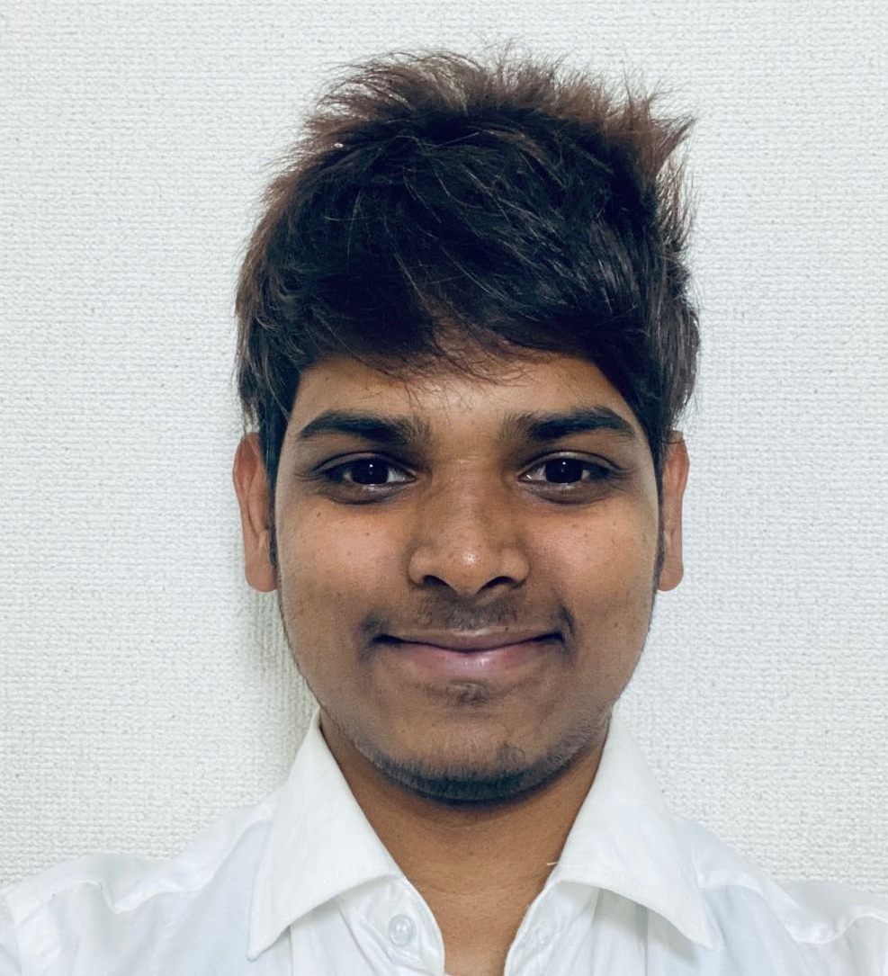
履 歴 書 |  |  |  |  |  |  |  |  |  |  |  |  |  | 2021年01月01日
フリガナ | イエラ サイテジャ |  |  |  |  |  |  |  | 男 | 生年月日 |  | 1996年 1月20日 （満25歳） |  | 写真
氏 名 | （姓） （名）
 | YERRA SAITEJA |  |  |  |  |  |  |  |  | 日本在住期間 （合計） |  | 2年 3ヶ月
現住所 | 広島市南区 |  |  |  |  |  |  |  | 在留資格 |  |  | 技術・人文知識・国際業務
最寄駅 | 丹那町バス 徒歩30分 |  |  |  |  |  |  |  | 有効期限 |  |  | 2025-08-29

語学力 （会話力） | 日本語 |  | ビジネス（幅広いビジネスシーンで丁寧な会話ができる。シチュエーションに合わせた適切なやり取りが可能）
 | 英 語 |  | 流暢（社会問題等、抽象的事柄でも自然に論議可能。言葉や文化の意味を深く理解した意見が言える）
 | テルグ語 |  | 母国語
 | ヒンディー語：ビジネスレベル

学 歴 | 入学年月 |  | 卒業年月 |  | 学校名 / 学部名 / 学科名 （国名)
 | 2018年 | 10月 | 2019年 | 9月 | 長崎ウエスレヤン 大学/ 語学コース / 日本語専攻 （長崎県/日本）
 | 2014年 | 6月 | 2018年 | 7月 | Visvesvaraya Technological University大学/電子通信工学（インド）

主な職歴 | 勤務期間 |  |  |  | 会社名 |  | 区分 | 事業内容 |  |  | 職務内容
 |  | 2020年 | 3月 |  | 株式会社 アイ・エル・シー ILC （日本） |  | 正社員 | 情報システム ・設計・開発 組込みソフトウエア開発支援サービス |  |  | 組込みソフトウェア開発者
 |  | ～ |  |  |  |  |  |  |  |  | ■ | ILC AIR キットの GUI 開発
 |  |  | 現在 |  |  |  |  |  |  |  | ■ | C#、ノード.jsのアプリケーションの開発
 | （ |  | 10カ月 | ） |  |  |  |  |  |  | 退職理由 |  |  | キャリアアップの為
企業URL | http://www.ilc.co.jp/index.html |  |  |  |  |  | ※複数の商品開発経験があります。
現 在 | 就業中 |  | 就業希望時期 |  |  | 2021年3月 | 経験社数 （アルバイト・インターン除く） |  |  |  | 1 | 社 | 現在の年収 | 277 | 万円

免許 ・ 資格 |  |  |  |  |  |  | その他技術 ・ ITスキル |  |  |  |  |  |  | 扶養家族 （配偶者を除く）
2020-11-01 | 普通自動車第一種運転免許(日) |  |  |  |  |  | ＜ITスキル＞ Windows, Mac ＜プログラミング＞ HTML5(1年）, CSS3(1年）,JAVASCRIPT(1年）,BOOTSTRAP(1年), NODE.JS(1年）,C#(1年）,C(1年）,C++(1年）,JQUERY(1年)
 |  |  |  |  |  |  |  |  |  |  |  |  |  | 0人
 |  |  |  |  |  |  |  |  |  |  |  |  |  | 配偶者の有無
 |  |  |  |  |  |  |  |  |  |  |  |  |  | 無
 |  |  |  |  |  |  |  |  |  |  |  |  |  | 配偶者の扶養義務
 |  |  |  |  |  |  |  |  |  |  |  |  |  | 無

自己PR（今までの経緯、実績、スキル、自身の強み・弱みなど） |  |  |  |  |  |  |  |  |  |  |  |  | 趣味・特技
私は、約1年間GUI開発者とソフトウェア開発者として働いています（Web開発も行っています）。短期間ではありますが、顧客のご要望に応じてさまざまなソフトウェア言語を使い、既にいくつかのアプリケーションを開発した実績があります。 私の得意な技術は、GUI開発、フルスタックウェブ開発、ソフトウェア開発です。私の特徴は、非常に短い期間でも、さまざまな新しいテクノロジーを学ぶことができ、習得するのに多くの時間を必要としないことです。そして、どんなことでも容易に覚えることができ、たとえ困難な状況でも、納期に間に合うように、あらゆる工夫をして問題解決を行います。そして、私はプレッシャーに強いです。常に自分の限界を超えた努力を行うように努めています。そのためプレッシャーもなく仕事を完了することが出来ます。私は仕事を成し遂げるために、誰よりも速く、そして正確に仕上げます。（よく言い過ぎかもしれませんが）自分に不可能はないと信じているほどです。 もちろん周りの方に対しての感謝や学ぶ姿勢も心得ています。 とにかくチャレンジが楽しく、開発の仕事が大好きです。 開発力で貴社チームを盛り上げていきたいと思っています。 是非、貴社事業のチャレンジに私も貢献させてください。 |  |  |  |  |  |  |  |  |  |  |  |  | 趣味は車の運転と新しい自動化技術の学習です.私が持っている特別なスキルは私が速い学習者です.日本で特別に車のゲームをするのが好きです.非常に短い時間で長い間友達を作ることができます.そして私は不可能な挑戦が好きです.しかし、私は落胆は好きではありませんが、それは私を非常に強くします

